착공12월30일기준
PROJECT CODE |  |  | E00340CA |  |  |  |  |  | 둔촌동 삼익빌라 주택재건축 정비사업 기본 공정표(REV.1) |  |  |  |  |  |  |  |  |  | 시행자 |  |  |  |  |  |  |  | 시공자 |  |  |  |  |  |  | 감리자
PROJECT 명 |  |  | 둔촌동 삼익빌라 주택재건축 정비사업 신축공사 |  |  |  |  |  |  |  |  |  |  |  |  |  |  |  | 둔촌동 삼익빌라 주택재건축정비사업 조합 |  |  |  |  |  |  |  | ㈜포스코건설 |  |  |  |  |  |  | ㈜동화 종합 건축사사무소
수 행 기 간 |  |  | 2020. 12. 30 ~ 2023. 01. 31 |  |  |  |  |  |  |  |  |  |  |  |  |  |  |  | 조합장 표 기 석 (인) |  |  |  |  |  |  |  | 현장대리인 이 상 보 (인) |  |  |  |  |  |  | 총괄감리원 곽 희 원 (인)
공 종 |  |  | 시작일 | 종료일 | 2020년 |  |  |  |  |  |  | 2021년 |  |  |  |  |  |  |  |  |  |  |  | 2022년 |  |  |  |  |  |  |  |  |  |  |  | 2023년 |  |  |  | 비고
 |  |  |  |  |  |  |  |  | D-3 | D-2 | D-1 | D+1 | D+2 | D+3 | D+4 | D+5 | D+6 | D+7 | D+8 | D+9 | D+10 | D+11 | D+12 | D+13 | D+14 | D+15 | D+16 | D+17 | D+18 | D+19 | D+20 | D+21 | D+22 | D+23 | D+24 | D+25
 |  |  |  |  | 6 | 7 | 8 | 9 | 10 | 11 | 12 | 1 | 2 | 3 | 4 | 5 | 6 | 7 | 8 | 9 | 10 | 11 | 12 | 1 | 2 | 3 | 4 | 5 | 6 | 7 | 8 | 9 | 10 | 11 | 12 | 1 | 2 | 3 | 4
 |  |  |  |  | 시공사 변경 전 |  |  |  | 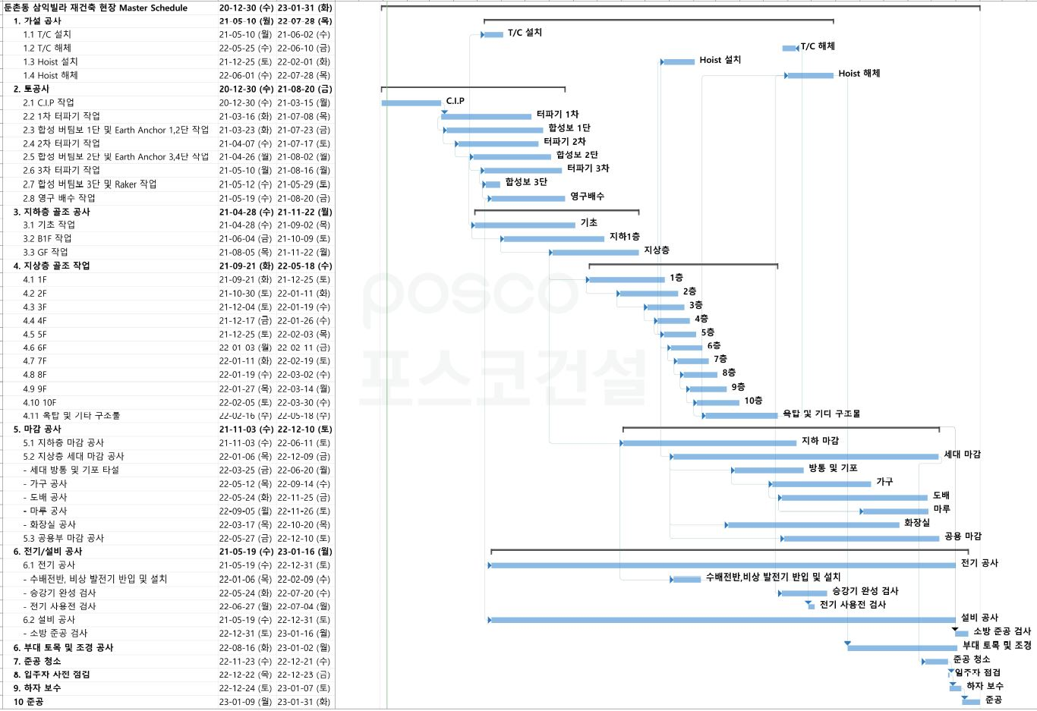 착공 준비

공 정 진 도 (%) | 계획 | 월 간 |  |  |  |  |  |  | 0.027% | 0.135% | 0.135% | 0.243% | 0.432% | 0.568% | 2.189% | 2.054% | 0.757% | 1.297% | 1.000% | 1.000% | 1.054% | 1.595% | 2.270% | 5.081% | 6.919% | 7.514% | 8.243% | 9.649% | 9.892% | 8.108% | 7.189% | 8.270% | 7.216% | 4.946% | 1.946% | 0.270%
 |  | 누 계 |  |  |  |  |  |  | 0.027% | 0.162% | 0.297% | 0.541% | 0.973% | 1.541% | 3.730% | 5.784% | 6.541% | 7.838% | 8.838% | 9.838% | 10.892% | 12.486% | 14.757% | 19.838% | 26.757% | 34.270% | 42.514% | 52.162% | 62.054% | 70.162% | 77.351% | 85.622% | 92.838% | 97.784% | 99.730% | 100%

보할공정표
PJT CODE | E00340CA |  |  |  | 보할 공정표(REV.1) |  |  |  |  |  |  |  |  |  |  |  | 시행자 |  |  |  |  |  | 시공자 |  |  |  |  |  | 감리자
현 장 명 | 둔촌동 삼익빌라 주택재건축 정비사업 신축공사 |  |  |  |  |  |  |  |  |  |  |  |  |  |  |  | 둔촌동 삼익빌라 주택재건축정비사업 조합 |  |  |  |  |  | ㈜포스코건설 |  |  |  |  |  | ㈜동화 종합 건축사사무소
수행 기간 | 2021. 01. 11 ~ 2023. 2. 10 |  |  |  |  |  |  |  |  |  |  |  |  |  |  |  | 조합장 표 기 석 (인) |  |  |  |  |  | 현장대리인 이 상 보 (인) |  |  |  |  |  | 총괄감리원 곽 희 원 (인)
Construction Period |  | 2020 |  |  |  |  |  |  | 2021 |  |  |  |  |  |  |  |  |  |  |  | 2022 |  |  |  |  |  |  |  |  |  |  |  | 2023 |  | Remarks
 |  | 6 | 7 | 8 | 9 | 10 | 11 | 12 | 1 | 2 | 3 | 4 | 5 | 6 | 7 | 8 | 9 | 10 | 11 | 12 | 1 | 2 | 3 | 4 | 5 | 6 | 7 | 8 | 9 | 10 | 11 | 12 | 1 | 2
 |  |  |  |  |  | -3 | -2 | -1 | 1 | 2 | 3 | 4 | 5 | 6 | 7 | 8 | 9 | 10 | 11 | 12 | 13 | 14 | 15 | 16 | 17 | 18 | 19 | 20 | 21 | 22 | 23 | 24 | 25
누계 공정률 |  |  |  |  |  | 0.027% | 0.162% | 0.297% | 0.541% | 0.973% | 1.541% | 3.730% | 5.784% | 6.541% | 7.838% | 8.838% | 9.838% | 10.892% | 12.486% | 14.757% | 19.838% | 26.757% | 34.270% | 42.514% | 52.162% | 62.054% | 70.162% | 77.351% | 85.622% | 92.838% | 97.784% | 99.730% | 100.000%
월별 공정률 |  |  |  |  |  | 0.027% | 0.135% | 0.135% | 0.243% | 0.432% | 0.568% | 2.189% | 2.054% | 0.757% | 1.297% | 1.000% | 1.000% | 1.054% | 1.595% | 2.270% | 5.081% | 6.919% | 7.514% | 8.243% | 9.649% | 9.892% | 8.108% | 7.189% | 8.270% | 7.216% | 4.946% | 1.946% | 0.270%
지하층 기초 착수
T/C 설치
HOIST 설치
골조 완료
E/V 설치 완료
입주자 사전 점검
EVENT
1. 공통가설 |  |  |  |  |  | 1% | 5% | 5% | 1% | 1% | 1% | 5% | 5% | 5% | 5% | 5% | 5% | 5% | 8% | 8% | 8% | 8% | 8% | 7% | 2% | 1% | 1% |  |  |  |  |  |  |  | 100%
2. 토공사 |  |  |  |  |  |  |  |  | 8% | 15% | 20% | 25% | 15% | 10% | 4% | 1% | 1% | 1% |  |  |  |  |  |  |  |  |  |  |  |  |  |  |  |  | 100%
3. 건축공사
3-1. 철근 콘크리트 공사 |  |  |  |  |  |  |  |  |  |  |  | 1% | 3% | 5% | 7% | 7% | 7% | 9% | 11% | 12% | 12% | 10% | 8% | 6% | 2% |  |  |  |  |  |  |  |  |  | 100%
3-2. 조적 미장 공사 |  |  |  |  |  |  |  |  |  |  |  |  |  |  |  |  |  |  | 5% | 5% | 10% | 10% | 20% | 20% | 20% | 10% |  |  |  |  |  |  |  |  | 100%
3-3. 방수 공사 |  |  |  |  |  |  |  |  |  |  |  |  |  |  |  |  |  |  |  | 5% | 5% | 10% | 20% | 20% | 20% | 10% | 10% |  |  |  |  |  |  |  | 100%
3-4. 타일 공사 |  |  |  |  |  |  |  |  |  |  |  |  |  |  |  |  |  |  |  |  |  |  |  | 15% | 20% | 30% | 20% | 15% |  |  |  |  |  |  | 100%
3-5. 석 공사 |  |  |  |  |  |  |  |  |  |  |  |  |  |  |  |  |  |  |  |  |  |  |  | 1% | 8% | 20% | 40% | 20% | 10% | 1% |  |  |  |  | 100%
3-6. 단열 공사 |  |  |  |  |  |  |  |  |  |  |  |  |  |  |  |  |  |  |  |  | 10% | 30% | 30% | 30% |  |  |  |  |  |  |  |  |  |  | 100%
3-7. 건식 벽체 공사 |  |  |  |  |  |  |  |  |  |  |  |  |  |  |  |  |  |  |  |  |  |  |  | 15% | 30% | 30% | 25% |  |  |  |  |  |  |  | 100%
3-8. 도장 공사 |  |  |  |  |  |  |  |  |  |  |  |  |  |  |  |  |  |  |  | 2% | 5% | 5% | 5% | 5% | 5% | 5% | 5% | 10% | 10% | 10% | 20% | 13% |  |  | 100%
3-9. 창호 공사 |  |  |  |  |  |  |  |  |  |  |  |  |  |  |  |  |  |  |  | 2% | 5% | 10% | 15% | 15% | 20% | 20% |  |  | 5% | 5% | 3% |  |  |  | 100%
3-10. 천정 공사 |  |  |  |  |  |  |  |  |  |  |  |  |  |  |  |  |  |  |  |  |  |  |  | 1% | 15% | 30% | 30% | 24% |  |  |  |  |  |  | 100%
3-11. 마루 공사 |  |  |  |  |  |  |  |  |  |  |  |  |  |  |  |  |  |  |  |  |  |  |  |  |  |  |  |  | 50% | 50% |  |  |  |  | 100%
3-12. 가구 공사 |  |  |  |  |  |  |  |  |  |  |  |  |  |  |  |  |  |  |  |  |  |  |  |  | 10% | 15% | 15% | 30% | 30% |  |  |  |  |  | 100%
3-13. 금속 공사 |  |  |  |  |  |  |  |  |  |  |  |  |  |  |  |  |  |  | 1% | 3% | 5% | 10% | 15% | 15% | 15% | 15% | 10% | 8% | 3% |  |  |  |  |  | 100%
3-14. 도배 공사 |  |  |  |  |  |  |  |  |  |  |  |  |  |  |  |  |  |  |  |  |  |  |  |  | 5% | 5% | 10% | 10% | 20% | 30% | 20% |  |  |  | 100%
4. 조경 공사 |  |  |  |  |  |  |  |  |  |  |  |  |  |  |  |  |  |  |  |  |  |  |  |  |  |  |  | 10% | 20% | 25% | 30% | 15% |  |  | 100%
5. 설비공사
5-1. 세대내 장비설치 |  |  |  |  |  |  |  |  |  |  |  |  |  |  |  |  |  |  |  |  | 14% | 23% | 25% | 15% | 15% |  |  |  | 5% | 3% |  |  |  |  | 100%
5-2. 위생기구 설치공사 |  |  |  |  |  |  |  |  |  |  |  |  |  |  |  |  |  |  |  |  |  |  |  |  |  |  |  | 30% | 40% | 30% |  |  |  |  | 100%
5-3. 냉난방공사 |  |  |  |  |  |  |  |  |  |  |  |  |  | 1% | 2% | 3% | 3% | 3% | 3% | 8% | 9% | 9% | 10% | 9% | 9% | 9% | 9% | 5% | 4% | 2% | 1% | 1% |  |  | 100%
5-4. 위생배관공사 |  |  |  |  |  |  |  |  |  |  |  |  |  | 1% | 2% | 3% | 3% | 3% | 3% | 8% | 9% | 9% | 10% | 9% | 9% | 9% | 9% | 5% | 4% | 2% | 1% | 1% |  |  | 100%
5-5. 소화설비공사 |  |  |  |  |  |  |  |  |  |  |  |  |  | 1% | 2% | 4% | 4% | 4% | 4% | 6% | 6% | 8% | 11% | 10% | 9% | 9% | 9% | 5% | 4% | 2% | 1% | 1% |  |  | 100%
5-6. 바닥난방배관공사 |  |  |  |  |  |  |  |  |  |  |  |  |  |  |  |  |  |  |  |  |  |  | 15% | 28% | 28% | 25% |  |  |  | 2% | 1% | 1% |  |  | 100%
5-7. 가스배관공사 |  |  |  |  |  |  |  |  |  |  |  |  |  | 1% | 1% | 1% | 1% | 1% | 2% | 3% | 8% | 9% | 10% | 12% | 13% | 15% | 10% | 5% | 3% | 3% | 1% | 1% |  |  | 100%
5-8. 수처리시설 공사 |  |  |  |  |  |  |  |  |  |  |  |  |  |  | 1% | 2% |  |  |  |  |  |  |  |  |  |  | 33% | 35% | 26% | 1% | 1% | 1% |  |  | 100%
5-9. 공조 및 환기닥트공사 |  |  |  |  |  |  |  |  |  |  |  |  |  |  |  |  |  |  |  |  | 5% | 8% | 9% | 10% | 11% | 15% | 15% | 15% | 8% | 2% | 1% | 1% |  |  | 100%
5-10. 자동제어공사 |  |  |  |  |  |  |  |  |  |  |  |  |  |  |  |  | 2% | 2% | 2% | 2% | 2% | 2% | 2% | 2% | 6% | 8% | 10% | 15% | 25% | 15% | 3% | 2% |  |  | 100%
5-11. T.A.B |  |  |  |  |  |  |  |  |  |  |  | 20% | 20% |  |  |  |  |  |  |  |  |  |  |  |  |  |  |  | 15% | 20% | 20% | 5% |  |  | 100%
6. 전기공사
6-1. 접지공사 |  |  |  |  |  |  |  |  |  |  |  | 30% | 30% |  | 20% |  |  |  |  |  |  |  |  |  |  | 10% | 10% |  |  |  |  |  |  |  | 100%
6-2. 배관공사 |  |  |  |  |  |  |  |  |  |  |  | . | 1% | 2% | 2% | 5% | 5% | 5% | 10% | 10% | 10% | 15% | 20% | 10% | 5% |  |  |  |  |  |  |  |  |  | 100%
6-3. 배선공사 |  |  |  |  |  |  |  |  |  |  |  |  |  |  |  |  |  |  |  |  | 5% | 10% | 15% | 20% | 20% | 25% | 5% |  |  |  |  |  |  |  | 100%
6-4. 수배전반 공사 |  |  |  |  |  |  |  |  |  |  |  |  |  |  |  |  |  |  |  |  | 50% | 50% |  |  |  |  |  |  |  |  |  |  |  |  | 100%
6-5. 조명기구설치 공사 |  |  |  |  |  |  |  |  |  |  |  |  |  |  |  |  |  |  |  |  |  |  |  |  |  |  |  | 10% | 10% | 20% | 40% | 20% |  |  | 100%
6-6. 통신공사 |  |  |  |  |  |  |  |  |  |  |  |  | 1% | 1% | 1% | 3% | 3% | 3% | 5% | 5% | 5% | 10% | 10% | 10% | 10% | 10% | 7% | 7% | 7% | 2% |  |  |  |  | 100%
6-7. 소방전기 공사 |  |  |  |  |  |  |  |  |  |  |  |  | 1% | 1% | 1% | 3% | 3% | 3% | 5% | 5% | 5% | 10% | 10% | 10% | 10% | 10% | 7% | 7% | 7% | 2% |  |  |  |  | 100%
6-8. 승강기 공사 |  |  |  |  |  |  |  |  |  |  |  |  |  |  |  |  |  |  |  |  |  |  | 10% | 10% | 40% | 30% | 10% |  |  |  |  |  |  |  | 100%
7. 준공 청소 및 준공 준비 |  |  |  |  |  |  |  |  |  |  |  |  |  |  |  |  |  |  |  |  |  |  |  |  |  |  |  |  |  | 40% | 40% | 10% | 10% |  | 100%

